Barema - 2021.2 (FINAL)
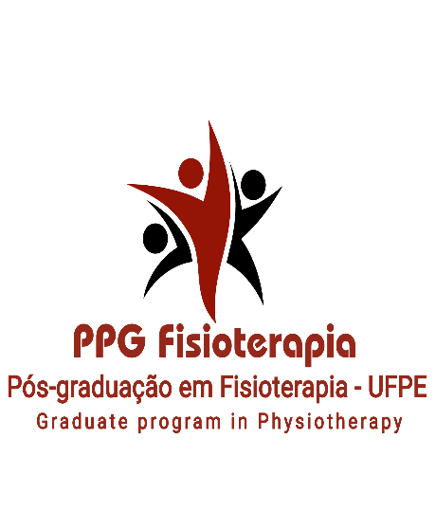

SERVIÇO PÚBLICO FEDERAL
UNIVERSIDADE FEDERAL DE PERNAMBUCO
CENTRO DE CIÊNCIAS DA SAÚDE
PROGRAMA DE PÓS-GRADUAÇÃO EM FISIOTERAPIA – NÍVEL MESTRADO

PLANILHA DE PONTUAÇÃO DO CURRICULUM VITAE

 | Nome Completo:
 | Nome Social:

 |  | Número do documento | Quantidade | Pontuação | Parcial preliminar | Validação da Comissão - Contagem | Pontuação Final | Parcial Final
1. FORMAÇÃO ACADÊMICA E TITULAÇÃO (PESO 2) | 1.1 Média do Histórico Escolar da Graduação |  |  | 0 | 0 |  | 0 | 0
 | 1.2 Programa de residência em Fisioterapia ou em outras áreas |  |  | 0 |  |  | 0
 | 1.3 Curso de especialização em Fisioterapia com carga horária de 360h |  |  | 0 |  |  | 0
 | 1.4 Curso de especialização em outra área com carga horária mínima de 360h |  |  | 0 |  |  | 0
 | 1.5 Curso de atualização com carga horária mínima de 40h |  |  | 0

2. ATIVIDADES E PRODUÇÃO TÉCNICO-CIENTÍFICA (PESO 4)) | 2.1 Livros publicados (organizador, autor e/ou coautor) |  |  | 0 | 0 |  | 0 | 0
 | 2.2 Capítulos de livros |  |  | 0 |  |  | 0
 | 2.3 Artigo completo publicado em periódico indexado
 | 2.3.1 Em periódico indexado, WebQualis A1, A2, A3, A4 |  |  | 0 |  |  | 0
 | 2.3.2 Em periódico indexado, WebQualis B1, B2, B3 |  |  | 0
 | 2.3.3 Artigo completo publicado em periódico sem indexação |  |  | 0 |  |  | 0
 | 2.4 Resumos publicados em anais de eventos (comprovar com cópia do trabalho nos anais do evento) |  |  | 0 |  |  | 0
 | 2.5 Participação em eventos científicos internacionais, nacional ou regional/local: como palestrante/ conferencista/ mesa redonda/ simpósio/ colóquio/ coordenador de mesa redonda e outros |  |  | 0 |  |  | 0
 | 2.6 Apresentação de trabalhos em eventos científicos (Tema livre/Pôster/apresentação oral) sem publicação |  |  | 0 |  |  | 0
 | 2.7 Bolsista ou voluntários de iniciação científica, submetido a um processo seletivo por instituição de fomento à pesquisa. |  |  | 0
 | 2.8 Colaboração em projeto de pesquisa (máximo 2 projetos) |  |  | 0 |  |  | 0

3. EXPERIÊNCIA PROFISSIONAL & EXPERIÊNCIA DOCENTE (PESO 2) | 3.1 Atividades profissional na área de fisioterapia (por ano) |  |  | 0 | 0 |  | 0 | 0
 | 3.2 Atividades de docência no terceiro grau em instituição pública ou privada |  |  | 0 |  |  | 0
 | 3.3 Orientação ou Coorientação de TCC, na área de Fisioterapia |  |  | 0 |  |  | 0
 | 3.4 Supervisão ou Preceptoria de estágio curricular e extracurricular, na área de Fisioterapia, por semestre |  |  | 0 |  |  | 0
 | 3.5 Supervisão ou Preceptoria de residência, na área de Fisioterapia, por semestre |  |  | 0 |  |  | 0
 | 3.6 Disciplinas ministradas em cursos de graduação ou pós-graduação Lato sensu (mínimo 15h/por disciplina) |  |  | 0 |  |  | 0
 | 3.7 Aulas ministradas em cursos de graduação ou pós-graduação em caráter eventual (mínimo 4h/aula) |  |  | 0 |  |  | 0

4. ATIVIDADES COMPLEMENTARES (PESO 2) | 4.1 Monitoria (informar o nome da instituição, o nome da disciplina, a carga horária semanal de dedicação, o tempo de duração do vínculo da monitoria) |  |  | 0 | 0 |  | 0 | 0
 | 4.2 Projeto de extensão como bolsista ou voluntário |  |  | 0 |  |  | 0
 | 4.3 Participações em Bancas Examinadoras de monografias (TCC) de final de curso de graduação e Pós-graduação lato sensu |  |  | 0 |  |  | 0
 | 4.4 Evento/Curso de Extensão (CH mínima de 12h) |  |  | 0 |  |  | 0
 | 4.5 Prêmios/Menção honrosa em trabalho apresentado em eventos científicos |  |  | 0 |  |  | 0

 |  |  | PONTUAÇÃO PRELIMINAR TOTAL: |  | 0 | PONTUAÇÃO FINAL TOTAL: |  | 0

